DIAGRAMA DE FLUJO
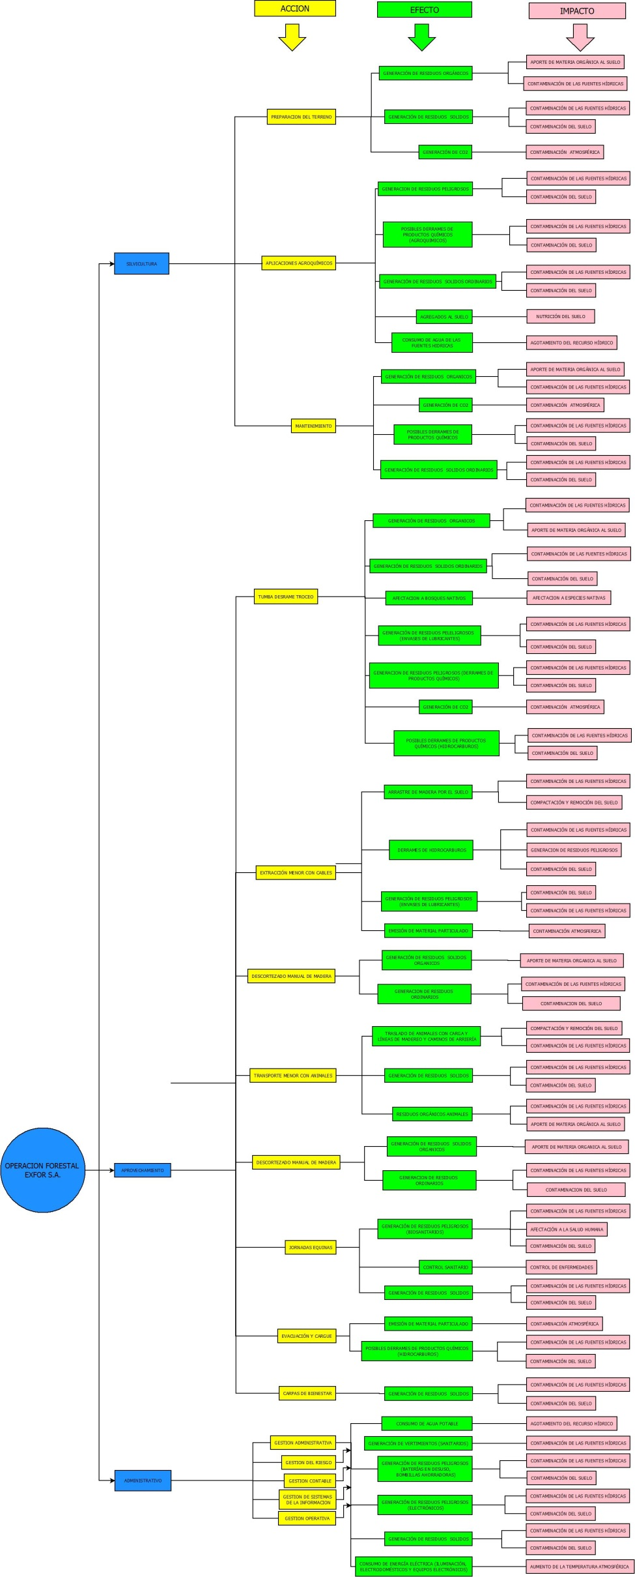
MATRIZ DE IDENTIFICACIÓN DE ASPECTOS Y EVALUACIÓN DE IMPACTOS AMBIENTALES
60-1000-10
V6/19-08-2016

